Demo 1
الخصائص الديمغرافية للسكان Caractéristiques démographiques de la Population

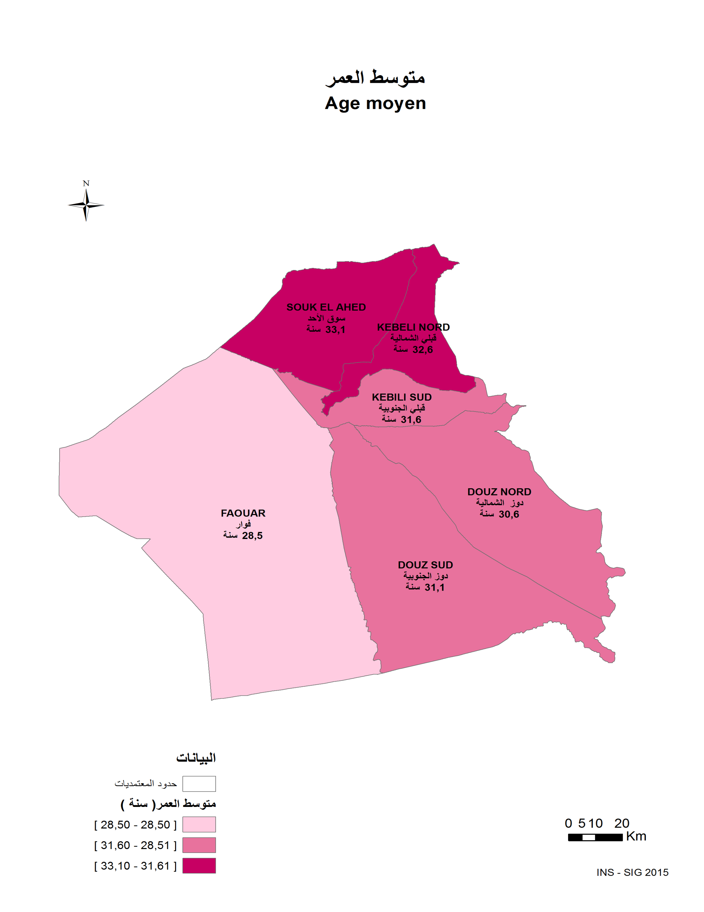

التوزيع النسبي للسكان حسب الفئة العمرية و الوسط و الجنس (%) (%) Répartition de la population par groupe d'âge, milieu et sexe
مجموع الوسطين مجموع الجنسين Total milieu Total sexe
المعتمدية | عدد السكان Population | 4 - 0 ans/سنوات | 9 -5 ans/سنوات | 14 - 10 ans/سنة | 19 - 15 ans/سنة | 29 - 20 ans/سنة | 39 - 30 ans/سنة | 49- 40 ans/سنة | 59 - 50 ans/سنة | 60 سنة فما فوق ans et plus | Délégation
قبلي الجنوبية | 30447 | 10.15 | 7.73 | 6.58 | 7.23 | 18.86 | 16.76 | 12.66 | 9.01 | 11.02 | Kebeli Sud
قبلي الشمالية | 31854 | 9.29 | 7.65 | 6.68 | 7.06 | 16.31 | 17.55 | 14.01 | 9.99 | 11.46 | Kebeli Nord
سوق الأحد | 27865 | 9.16 | 7.07 | 5.99 | 6.74 | 18.53 | 17.81 | 12.79 | 9.04 | 12.88 | Souk El Ahed
دوز الشمالية | 28617 | 11.12 | 8.08 | 6.91 | 8.34 | 18.36 | 16.06 | 11.88 | 9.17 | 10.07 | Douz Nord
دوز الجنوبية | 18565 | 9.94 | 7.64 | 7.13 | 8.69 | 19.00 | 16.42 | 11.16 | 9.09 | 10.91 | Douz Sud
الفوار | 19613 | 11.38 | 8.97 | 7.58 | 9.42 | 21.27 | 15.60 | 9.75 | 7.14 | 8.88 | Faouar
المجموع | 156961 | 10.10 | 7.81 | 6.75 | 7.76 | 18.51 | 16.80 | 12.27 | 9.02 | 10.99 | Total
مجموع الجمهورية | 10982476 | 9.21 | 7.83 | 7.27 | 7.77 | 17.17 | 15.77 | 12.95 | 10.64 | 11.38 | Total Tunisie

التوزيع النسبي للسكان حسب الفئة العمرية و الوسط و الجنس (%) (%) Répartition de la population par groupe d'âge, milieu et sexe
مجموع الذكور مجموع الوسطين Total Masculin Total milieu
المعتمدية | عدد السكان Population | 4 - 0 ans/سنوات | 9 -5 ans/سنوات | 14 - 10 ans/سنة | 19 - 15 ans/سنة | 29 - 20 ans/سنة | 39 - 30 ans/سنة | 49- 40 ans/سنة | 59 - 50 ans/سنة | 60 سنة فما فوق ans et plus | Délégation
قبلي الجنوبية | 15085 | 10.28 | 7.96 | 6.58 | 7.63 | 18.61 | 16.80 | 12.63 | 9.20 | 10.30 | Kebeli Sud
قبلي الشمالية | 15602 | 9.93 | 7.80 | 6.82 | 7.46 | 15.86 | 16.66 | 13.63 | 10.20 | 11.65 | Kebeli Nord
سوق الأحد | 13479 | 9.53 | 7.39 | 6.46 | 6.71 | 18.04 | 17.00 | 13.10 | 8.93 | 12.84 | Souk El Ahed
دوز الشمالية | 14171 | 10.75 | 8.31 | 6.86 | 8.43 | 18.00 | 15.55 | 12.08 | 9.59 | 10.43 | Douz Nord
دوز الجنوبية | 9141 | 10.34 | 7.84 | 7.49 | 9.44 | 18.61 | 15.46 | 10.93 | 8.70 | 11.20 | Douz Sud
الفوار | 9863 | 11.49 | 9.07 | 7.24 | 9.21 | 20.65 | 15.62 | 9.75 | 7.16 | 9.80 | Faouar
المجموع | 77341 | 10.33 | 8.02 | 6.85 | 8.00 | 18.10 | 16.27 | 12.24 | 9.11 | 11.08 | Total
مجموع الجمهورية | 5472251 | 9.55 | 8.13 | 7.53 | 7.93 | 16.90 | 15.30 | 12.79 | 10.69 | 11.19 | Total Tunisie

التوزيع النسبي للسكان حسب الفئة العمرية و الوسط و الجنس (%) (%) Répartition de la population par groupe d'âge, milieu et sexe
مجموع الإناث مجموع الوسطين Total Féminin Total milieu
المعتمدية | عدد السكان Population | 4 - 0 ans/سنوات | 9 -5 ans/سنوات | 14 - 10 ans/سنة | 19 - 15 ans/سنة | 29 - 20 ans/سنة | 39 - 30 ans/سنة | 49- 40 ans/سنة | 59 - 50 ans/سنة | 60 سنة فما فوق ans et plus | Délégation
قبلي الجنوبية | 15362 | 10.02 | 7.50 | 6.58 | 6.84 | 19.10 | 16.73 | 12.70 | 8.82 | 11.72 | Kebeli Sud
قبلي الشمالية | 16252 | 8.67 | 7.51 | 6.55 | 6.67 | 16.74 | 18.41 | 14.38 | 9.79 | 11.28 | Kebeli Nord
سوق الأحد | 14386 | 8.81 | 6.76 | 5.55 | 6.76 | 19.00 | 18.57 | 12.51 | 9.13 | 12.91 | Souk El Ahed
دوز الشمالية | 14446 | 11.47 | 7.86 | 6.96 | 8.26 | 18.71 | 16.57 | 11.68 | 8.76 | 9.73 | Douz Nord
دوز الجنوبية | 9424 | 9.56 | 7.45 | 6.77 | 7.97 | 19.39 | 17.36 | 11.39 | 9.48 | 10.63 | Douz Sud
الفوار | 9750 | 11.27 | 8.87 | 7.93 | 9.63 | 21.90 | 15.57 | 9.74 | 7.13 | 7.95 | Faouar
المجموع | 79620 | 9.89 | 7.60 | 6.64 | 7.53 | 18.91 | 17.31 | 12.30 | 8.93 | 10.89 | Total
مجموع الجمهورية | 5510222 | 8.87 | 7.54 | 7.02 | 7.62 | 17.44 | 16.25 | 13.11 | 10.58 | 11.57 | Total Tunisie

التوزيع النسبي للسكان حسب الفئة العمرية و الوسط و الجنس (%) (%) Répartition de la population par groupe d'âge, milieu et sexe
وسط بلدي مجموع الجنسين Milieu Communal Total sexe
المعتمدية | عدد السكان Population | 4 - 0 ans/سنوات | 9 -5 ans/سنوات | 14 - 10 ans/سنة | 19 - 15 ans/سنة | 29 - 20 ans/سنة | 39 - 30 ans/سنة | 49- 40 ans/سنة | 59 - 50 ans/سنة | 60 سنة فما فوق ans et plus | Délégation
قبلي الجنوبية | 13972 | 9.79 | 7.85 | 6.92 | 7.03 | 16.84 | 16.66 | 13.38 | 9.76 | 11.78 | Kebeli Sud
قبلي الشمالية | 13845 | 9.91 | 8.50 | 7.59 | 6.99 | 14.20 | 17.89 | 15.38 | 10.08 | 9.45 | Kebeli Nord
سوق الأحد | 18905 | 9.43 | 7.26 | 5.72 | 6.75 | 18.76 | 18.26 | 12.66 | 8.93 | 12.23 | Souk El Ahed
دوز الشمالية | 28562 | 11.11 | 8.09 | 6.92 | 8.35 | 18.37 | 16.05 | 11.84 | 9.17 | 10.09 | Douz Nord
دوز الجنوبية | 9595 | 9.36 | 7.06 | 6.66 | 8.63 | 18.04 | 16.88 | 11.58 | 10.01 | 11.79 | Douz Sud
الفوار | -- | -- | -- | -- | -- | -- | -- | -- | -- | -- | Faouar
المجموع | 84879 | 10.12 | 7.81 | 6.73 | 7.59 | 17.49 | 17.04 | 12.83 | 9.46 | 10.93 | Total
مجموع الجمهورية | 7437551 | 9.03 | 7.66 | 7.06 | 7.50 | 17.23 | 16.05 | 13.38 | 11.13 | 10.96 | Total Tunisie

التوزيع النسبي للسكان حسب الفئة العمرية و الوسط و الجنس (%) (%) Répartition de la population par groupe d'âge, milieu et sexe
وسط بلدي ذكور Milieu Communal Masculin
المعتمدية | عدد السكان Population | 4 - 0 ans/سنوات | 9 -5 ans/سنوات | 14 - 10 ans/سنة | 19 - 15 ans/سنة | 29 - 20 ans/سنة | 39 - 30 ans/سنة | 49- 40 ans/سنة | 59 - 50 ans/سنة | 60 سنة فما فوق ans et plus | Délégation
قبلي الجنوبية | 6881 | 10.02 | 7.97 | 6.99 | 7.54 | 16.80 | 16.50 | 13.34 | 10.19 | 10.64 | Kebeli Sud
قبلي الشمالية | 6900 | 10.61 | 8.38 | 7.80 | 7.54 | 13.55 | 17.06 | 14.77 | 10.58 | 9.72 | Kebeli Nord
سوق الأحد | 9220 | 9.66 | 7.65 | 6.06 | 6.54 | 18.16 | 17.43 | 13.18 | 8.81 | 12.52 | Souk El Ahed
دوز الشمالية | 14139 | 10.78 | 8.32 | 6.87 | 8.44 | 18.03 | 15.52 | 12.00 | 9.58 | 10.45 | Douz Nord
دوز الجنوبية | 4728 | 9.79 | 7.13 | 7.28 | 9.60 | 18.53 | 15.57 | 11.21 | 9.14 | 11.76 | Douz Sud
الفوار | -- | -- | -- | -- | -- | -- | -- | -- | -- | -- | Faouar
المجموع | 41868 | 10.27 | 7.99 | 6.91 | 7.86 | 17.17 | 16.36 | 12.85 | 9.63 | 10.97 | Total
مجموع الجمهورية | 3713504 | 9.34 | 7.92 | 7.29 | 7.66 | 16.90 | 15.55 | 13.32 | 11.31 | 10.72 | Total Tunisie

التوزيع النسبي للسكان حسب الفئة العمرية و الوسط و الجنس (%) (%) Répartition de la population par groupe d'âge, milieu et sexe
وسط بلدي إناث Milieu Communal Féminin
المعتمدية | عدد السكان Population | 4 - 0 ans/سنوات | 9 -5 ans/سنوات | 14 - 10 ans/سنة | 19 - 15 ans/سنة | 29 - 20 ans/سنة | 39 - 30 ans/سنة | 49- 40 ans/سنة | 59 - 50 ans/سنة | 60 سنة فما فوق ans et plus | Délégation
قبلي الجنوبية | 7091 | 9.56 | 7.73 | 6.84 | 6.53 | 16.88 | 16.81 | 13.41 | 9.34 | 12.89 | Kebeli Sud
قبلي الشمالية | 6945 | 9.22 | 8.63 | 7.39 | 6.45 | 14.85 | 18.72 | 15.99 | 9.59 | 9.17 | Kebeli Nord
سوق الأحد | 9685 | 9.20 | 6.89 | 5.40 | 6.95 | 19.33 | 19.06 | 12.17 | 9.05 | 11.96 | Souk El Ahed
دوز الشمالية | 14423 | 11.44 | 7.85 | 6.97 | 8.26 | 18.70 | 16.58 | 11.69 | 8.77 | 9.74 | Douz Nord
دوز الجنوبية | 4867 | 8.94 | 6.99 | 6.06 | 7.68 | 17.57 | 18.16 | 11.94 | 10.85 | 11.81 | Douz Sud
الفوار | -- | -- | -- | -- | -- | -- | -- | -- | -- | -- | Faouar
...

EDUC1
...
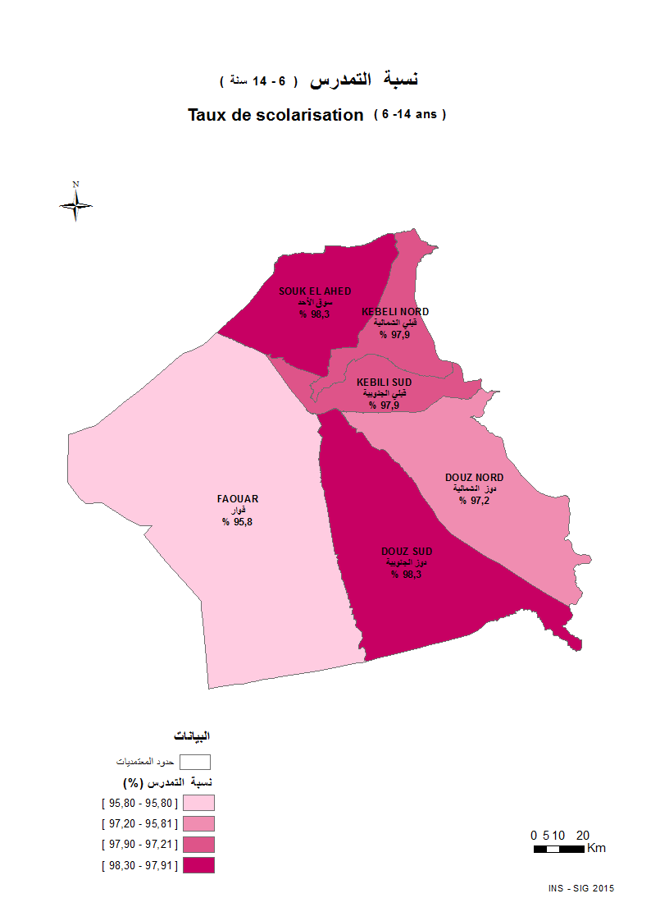

التوزيع النسبي للسكان 10 سنوات فما فوق حسب المستوى التعليمي و الوسط و الجنس (%) (%) Répartition de la population 10 ans et plus par Niveau d'instruction, milieu et sexe
مجموع الوسطين مجموع الجنسين Total milieu Total sexe
المعتمدية | السكان 10 سنوات فأكثر Population 10 ans et plus | لا شيء Néant | إبتدائي Primaire | ثانوي Secondaire | عالي Supérieur | Délégation
قبلي الجنوبية | 25007 | 15.75 | 34.41 | 38.23 | 11.61 | Kebeli Sud
قبلي الشمالية | 26457 | 16.66 | 29.22 | 40.36 | 13.75 | Kebeli Nord
سوق الأحد | 23344 | 21.05 | 32.17 | 34.15 | 12.64 | Souk El Ahed
دوز الشمالية | 23123 | 17.08 | 32.23 | 38.62 | 12.07 | Douz Nord
دوز الجنوبية | 15299 | 18.49 | 31.65 | 39.93 | 9.93 | Douz Sud
الفوار | 15621 | 26.57 | 29.46 | 36.81 | 7.16 | Faouar
...
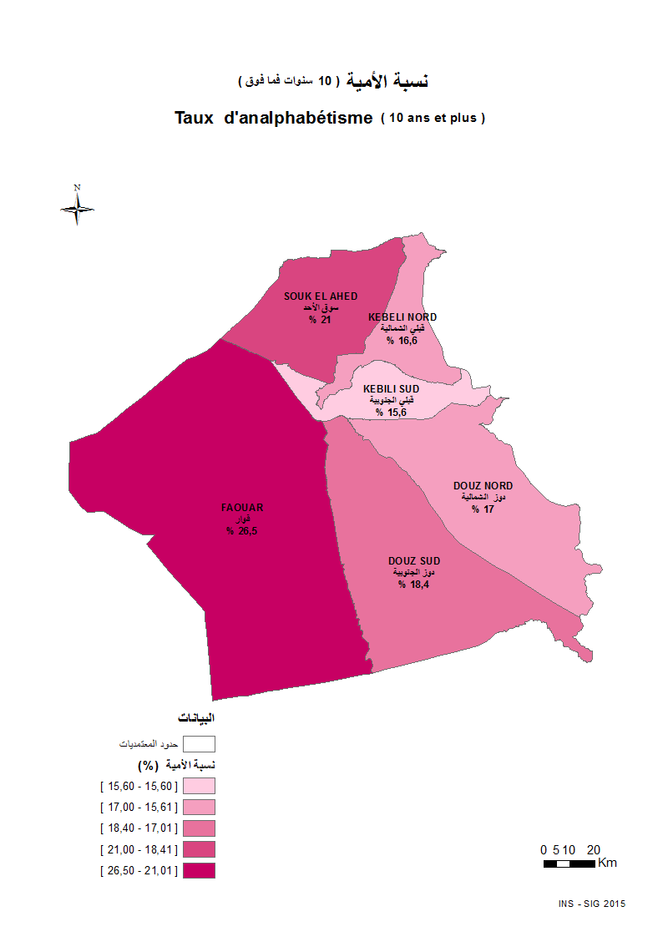

EMPLOII1
...
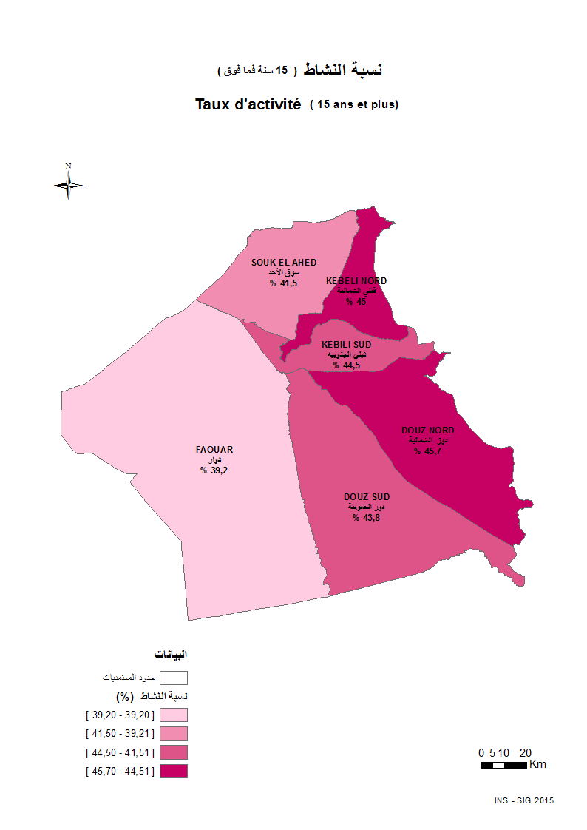

التوزيع النسبي للسكان 15 سنة فما فوق حسب النشاط و الوسط و الجنس (%) (%) Répartition de la population 15 ans et plus selon l'activité, milieu et sexe
مجموع الوسطين مجموع الجنسين Total milieu Total sexe
المعتمدية | عدد السكان 15 سنة فما فوق Population 15 ans et plus | النشطون المشتغلون Actifs Occupés | العاطلون chômeurs | غير الناشطين Non actifs | نسبة االنشاط taux d'activité | نسبة البطالة taux de chômage | Délégation
قبلي الجنوبية | 23003 | 8161 | 2066 | 12776 | 44.46 | 20.20 | Kebeli Sud
قبلي الشمالية | 24329 | 8566 | 2392 | 13371 | 45.04 | 21.83 | Kebeli Nord
سوق الأحد | 21674 | 7179 | 1809 | 12686 | 41.47 | 20.13 | Souk El Ahed
دوز الشمالية | 21145 | 7789 | 1878 | 11478 | 45.72 | 19.43 | Douz Nord
دوز الجنوبية | 13977 | 5001 | 1118 | 7858 | 43.78 | 18.27 | Douz Sud
الفوار | 14133 | 3961 | 1572 | 8600 | 39.15 | 28.41 | Faouar
...

EMPLOII2,1
...
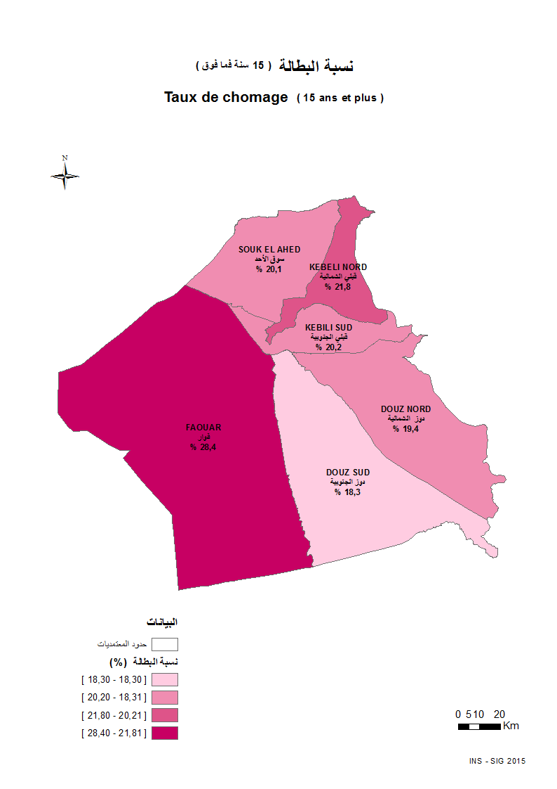

MIG.INTER
...
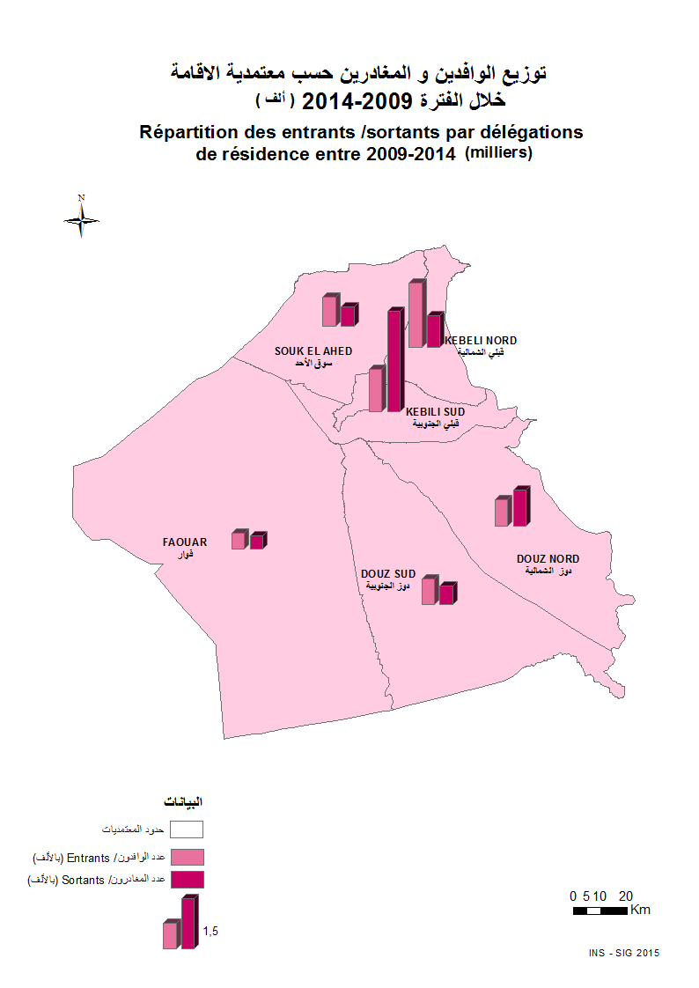

توزيع المهاجرين حسب معتمدية الإقامة سنة 2014 وأسباب المغادرة والجنس والوسط بين 2009 و2014 (%) (%)Répartition des migrants selon la délégation de résidence en 2014 et raisons de sortie, sexe et milieu entre 2009 et 2014
مجموع الوسطين مجموع الجنسين Total milieu Total sexe
المعتمدية | الحراك العام Mobilité générale | الهجرة على مستوى المعتمديات migration au niveau délégation |  |  | أسباب المغادرة Raisons de sortie |  |  |  |  |  | Délégation
 |  | الوافدون Entrants | المغادرون Sortants | صافي الهجرة Solde migratoire | العمل emploi | اقتناء مسكن و تحسين ظروف السكن acquisition logement ou meilleur condition de vie | الزواج mariage | مصاحبة الأسرة Accompagnement de la famille | الدراسة etudes | أسباب أخرى Autres
قبلي الجنوبية | 4480 | 1313 | 3051 | -1738 | 22.42 | 6.36 | 30.55 | 20.19 | 17.76 | 2.72 | Kebeli Sud
قبلي الشمالية | 5245 | 1967 | 1029 | 938 | 17.69 | 8.36 | 35.08 | 22.45 | 13.80 | 2.62 | Kebeli Nord
سوق الأحد | 3282 | 901 | 617 | 284 | 18.15 | 11.83 | 40.52 | 13.13 | 15.40 | 0.97 | Souk El Ahed
دوز الشمالية | 3848 | 799 | 1104 | -305 | 20.83 | 5.34 | 31.52 | 27.17 | 12.23 | 2.90 | Douz Nord
دوز الجنوبية | 2567 | 792 | 584 | 208 | 14.38 | 8.05 | 45.89 | 21.06 | 8.39 | 2.23 | Douz Sud
...

